工作表1
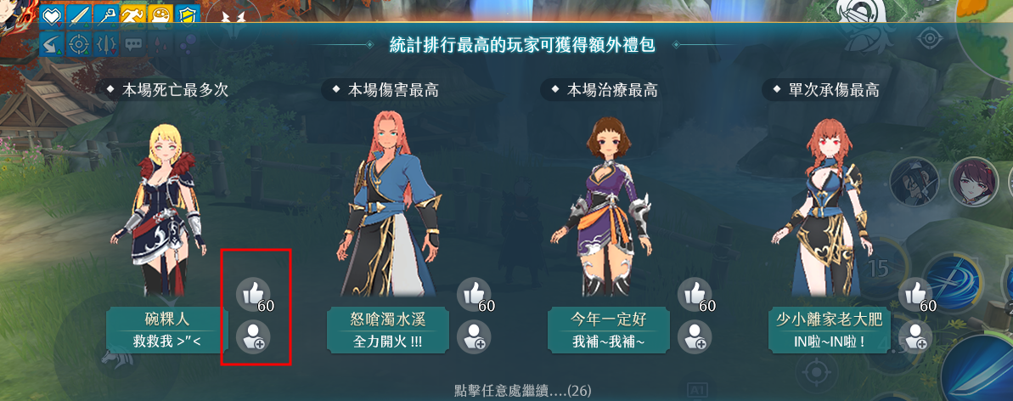

紅框處應該要有可按，跟無效灰階的圖

希望能加上具體數字，例如死亡3次，造成傷害100這樣
舉例：


顯示圖標+數字的形式


傷害用拳頭
治療用愛心

